1
 | Капсула Дивный сад (Состав: вискоза 50%, хлопок 50%)
 | Серым цветом отмечены размеры данной модели
 | Капсула мини
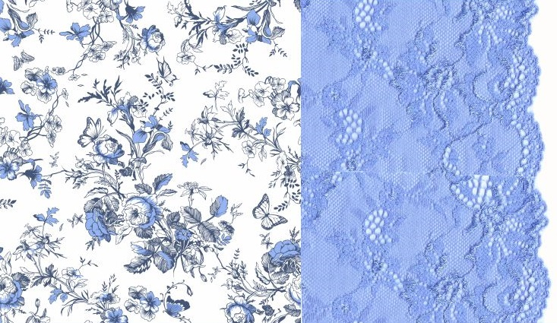
 | 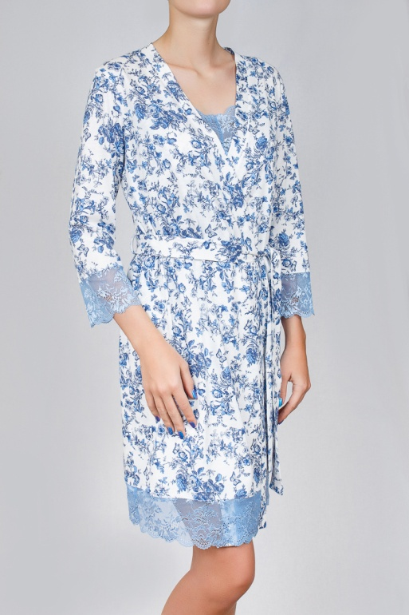 |  |  | 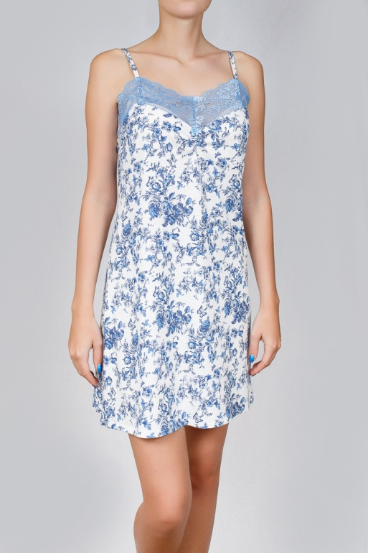 |  |  | 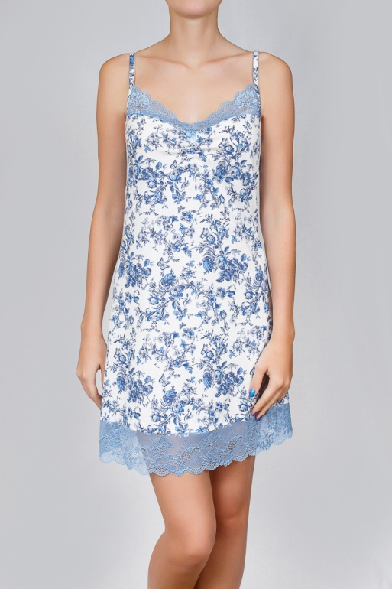

 |  | 0216 | 853 руб |  | 0396 | 518 руб |  | 0374 | 506 руб

Размеры | Ваш заказ | Ваш заказ | Ваш заказ | Ваш заказ | Ваш заказ | Ваш заказ | Ваш заказ | Ваш заказ | Ваш заказ
42
44
46
48
50
52
54
56
58
60 |  |  |  |  |  |  |  |  |  | ВСЕГО:
ИТОГО: | 0 | 0 | 0 | 0 | 0 | 0 | 0 | 0 | 0 | 0

 | Капсула макси

 | 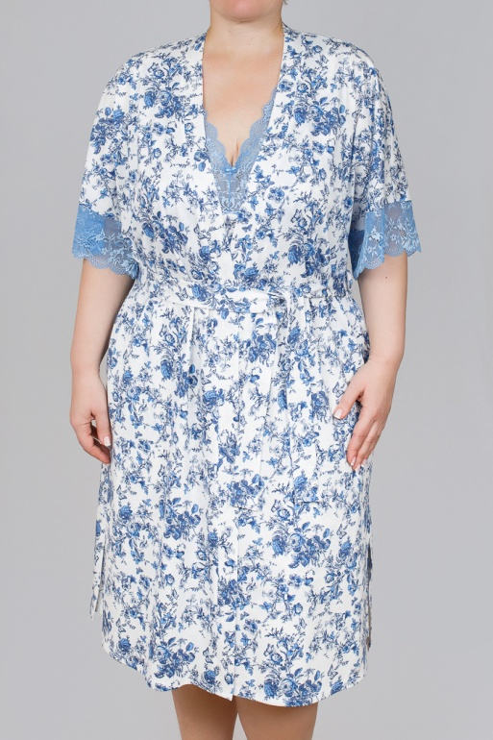 |  |  | 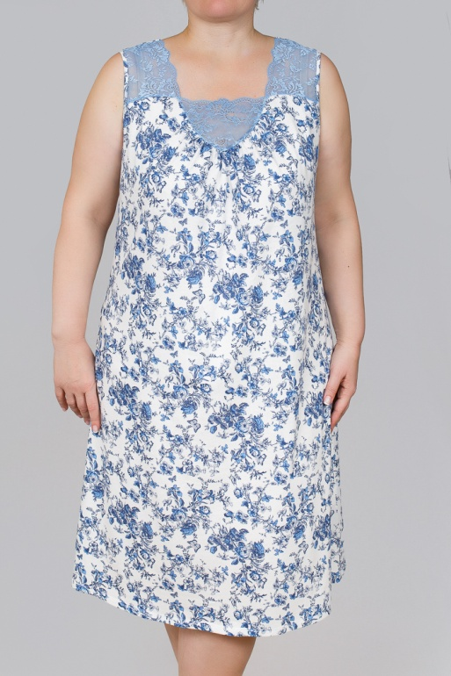

 |  | 0330 | 853 руб |  | 0413 | 574 руб

Размеры | Ваш заказ | Ваш заказ | Ваш заказ | Ваш заказ | Ваш заказ | Ваш заказ | Ваш заказ | Ваш заказ | Ваш заказ
42
44
46
48
50
52
54
56
58
60 |  |  |  |  |  |  |  |  |  | ВСЕГО:
ИТОГО: | 0 | 0 | 0 | 0 | 0 | 0 | 0 | 0 | 0 | 0

